Home
Início
Tabela de Agendamentos
Tabela de Relatórios


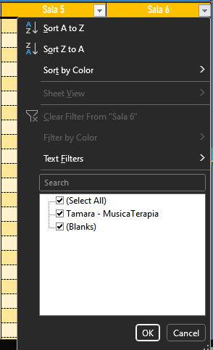
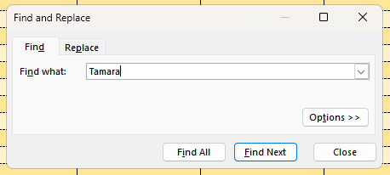
YouTube
Tutorial e
Como Colocar um Nome em vários Horários (tipo um evento semanal)
 |  |  | Como Buscar um Nome?
 |  |  | Botão de Filtro da Sala
 |  |  | MAIS INDICADO -> "ctrl + F"
 |  |  |  |  | Voltar a Tela Inicial
Sugestão
Caso queira fazer um plano de alugar várias com desconto, anotar num notepad da vida quem, e quanto de diinheiro descontado, para subtrair do valor final

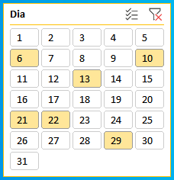
OBSERVAÇÃO IMPORTANTE
Caso queira fechar um horário mas que não conte nos relatórios independente do motivo (feriado, obra, etc) basta colocar "__Null__"
 |  |  |  |  | Limpar Filtro
Sugestão : Aluguéis fora do Preço/Hora talvez seja melhor colocar __Null__ e adicionar como extras no relatório
 |  |  |  |  | Selecionar Vários
 |  |  |  |  | Ctrl + Click faz a mesma coisa
 |  |  |  |  | Shift + Click seleciona uma sequência

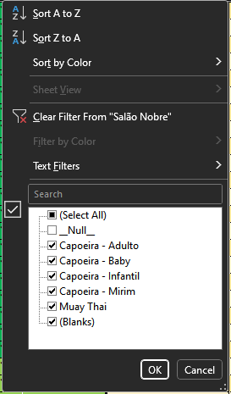
As cores simboliizam o número de espaços alugados |  |  |  |  | Selecionados
0 Espaços Alugados - Verde Forte | Ouro - 5 ou 6 Espaços Alugados
1 ou 2 Espaços Alugados - Verde Fraco | Laranja - 7 ou 8 Espaços Alugados
3 ou 4 Espaços Alugados - Amarelo | Vermelho - Todos os Espaços Alugados
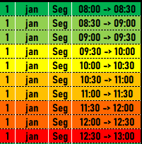
 |  |  |  | DICA DE FILTRO
 |  |  |  | Você também pode fazer sumir algum nome, como por exemplo os __Null__ use os filtros da melhor forma que puder :)
 |  | Células Brancas e da Tabela São Editáveis

 |  |  |  | LEMBRE-SE DE LIMPAR O FILTRO DEPOIS DE USAR

2024
Limpar
Filtros
Limpar Filtros COMPLETO
2024 |  |  |  | Externo |  | 1 º Andar |  |  | 2º Andar
Dia | mês | DS | Horário | Salão Nobre | Salão Externo (Fundos) | Recepção | Biblioteca | Sala 2 | Sala 3 | Sala 4 | Sala 5 | Sala 6
1 | jan | Seg | 08:00 -> 08:30 | __Null__ | __Null__ | __Null__ | __Null__ | __Null__ | __Null__ | __Null__ | __Null__ | __Null__
1 | jan | Seg | 08:30 -> 09:00 | __Null__ | __Null__ | __Null__ | __Null__ | __Null__ | __Null__ | __Null__ | __Null__ | __Null__
1 | jan | Seg | 09:00 -> 09:30 | __Null__ | __Null__ | __Null__ | __Null__ | __Null__ | __Null__ | __Null__ | __Null__ | __Null__
1 | jan | Seg | 09:30 -> 10:00 | __Null__ | __Null__ | __Null__ | __Null__ | __Null__ | __Null__ | __Null__ | __Null__ | __Null__
1 | jan | Seg | 10:00 -> 10:30 | __Null__ | __Null__ | __Null__ | __Null__ | __Null__ | __Null__ | __Null__ | __Null__ | __Null__
1 | jan | Seg | 10:30 -> 11:00 | __Null__ | __Null__ | __Null__ | __Null__ | __Null__ | __Null__ | __Null__ | __Null__ | __Null__
1 | jan | Seg | 11:00 -> 11:30 | __Null__ | __Null__ | __Null__ | __Null__ | __Null__ | __Null__ | __Null__ | __Null__ | __Null__
1 | jan | Seg | 11:30 -> 12:00 | __Null__ | __Null__ | __Null__ | __Null__ | __Null__ | __Null__ | __Null__ | __Null__ | __Null__
1 | jan | Seg | 12:00 -> 12:30 | __Null__ | __Null__ | __Null__ | __Null__ | __Null__ | __Null__ | __Null__ | __Null__ | __Null__
1 | jan | Seg | 12:30 -> 13:00 | __Null__ | __Null__ | __Null__ | __Null__ | __Null__ | __Null__ | __Null__ | __Null__ | __Null__
1 | jan | Seg | 13:00 -> 13:30 | __Null__ | __Null__ | __Null__ | __Null__ | __Null__ | __Null__ | __Null__ | __Null__ | __Null__
1 | jan | Seg | 13:30 -> 14:00 | __Null__ | __Null__ | __Null__ | __Null__ | __Null__ | __Null__ | __Null__ | __Null__ | __Null__
1 | jan | Seg | 14:00 -> 14:30 | __Null__ | __Null__ | __Null__ | __Null__ | __Null__ | __Null__ | __Null__ | __Null__ | __Null__
1 | jan | Seg | 14:30 -> 15:00 | __Null__ | __Null__ | __Null__ | __Null__ | __Null__ | __Null__ | __Null__ | __Null__ | __Null__
1 | jan | Seg | 15:00 -> 15:30 | __Null__ | __Null__ | __Null__ | __Null__ | __Null__ | __Null__ | __Null__ | __Null__ | __Null__
1 | jan | Seg | 15:30 -> 16:00 | __Null__ | __Null__ | __Null__ | __Null__ | __Null__ | __Null__ | __Null__ | __Null__ | __Null__
1 | jan | Seg | 16:00 -> 16:30 | __Null__ | __Null__ | __Null__ | __Null__ | __Null__ | __Null__ | __Null__ | __Null__ | __Null__
1 | jan | Seg | 16:30 -> 17:00 | __Null__ | __Null__ | __Null__ | __Null__ | __Null__ | __Null__ | __Null__ | __Null__ | __Null__
1 | jan | Seg | 17:00 -> 17:30 | __Null__ | __Null__ | __Null__ | __Null__ | __Null__ | __Null__ | __Null__ | __Null__ | __Null__
1 | jan | Seg | 17:30 -> 18:00 | __Null__ | __Null__ | __Null__ | __Null__ | __Null__ | __Null__ | __Null__ | __Null__ | __Null__
1 | jan | Seg | 18:00 -> 18:30 | __Null__ | __Null__ | __Null__ | __Null__ | __Null__ | __Null__ | __Null__ | __Null__ | __Null__
1 | jan | Seg | 18:30 -> 19:00 | __Null__ | __Null__ | __Null__ | __Null__ | __Null__ | __Null__ | __Null__ | __Null__ | __Null__
1 | jan | Seg | 19:00 -> 19:30 | __Null__ | __Null__ | __Null__ | __Null__ | __Null__ | __Null__ | __Null__ | __Null__ | __Null__
1 | jan | Seg | 19:30 -> 20:00 | __Null__ | __Null__ | __Null__ | __Null__ | __Null__ | __Null__ | __Null__ | __Null__ | __Null__
1 | jan | Seg | 20:00 -> 20:30 | __Null__ | __Null__ | __Null__ | __Null__ | __Null__ | __Null__ | __Null__ | __Null__ | __Null__
1 | jan | Seg | 20:30 -> 21:00 | __Null__ | __Null__ | __Null__ | __Null__ | __Null__ | __Null__ | __Null__ | __Null__ | __Null__
1 | jan | Seg | 21:00 -> 21:30 | __Null__ | __Null__ | __Null__ | __Null__ | __Null__ | __Null__ | __Null__ | __Null__ | __Null__
1 | jan | Seg | 21:30 -> 22:00 | __Null__ | __Null__ | __Null__ | __Null__ | __Null__ | __Null__ | __Null__ | __Null__ | __Null__
...

Relatório
 | Externo |  | 1 º Andar |  |  | 2º Andar |  |  |  | Total | Descontos | Receitas "Extras" | Receita Estimada
Mês | Nobre | Ext (Fundos) | Recepção | Biblioteca | Sala 2 | Sala 3 | Sala 4 | Sala 5 | Sala 6 | Salas Usadas
Janeiro | 67 | 0 | 0 | 0 | 0 | 0 | 0 | 0 | 0 | 67 | R$ - 0.00 | R$ 0.00 | R$ 0
Fevereiro | 68 | 0 | 0 | 0 | 0 | 0 | 0 | 0 | 0 | 68 | R$ - 0.00 | R$ 0.00 | R$ 0
Março | 60 | 0 | 0 | 0 | 0 | 0 | 0 | 0 | 0 | 60 | R$ - 0.00 | R$ 0.00 | R$ 0
Abril | 67 | 0 | 0 | 0 | 0 | 0 | 0 | 0 | 0 | 67 | R$ - 0.00 | R$ 0.00 | R$ 0 |  |  | Valor | Metade
Maio | 68 | 0 | 0 | 0 | 0 | 0 | 0 | 0 | 0 | 68 | R$ - 0.00 | R$ 0.00 | R$ 0 | Valor/Hora de cada Sala | Nobre |  | 0.00
Junho | 60 | 0 | 0 | 0 | 0 | 0 | 0 | 0 | 0 | 60 | R$ - 0.00 | R$ 0.00 | R$ 0 |  | Ext (Fundos) |  | 0.00
Julho | 67 | 0 | 0 | 0 | 0 | 0 | 0 | 0 | 0 | 67 | R$ - 0.00 | R$ 0.00 | R$ 0 |  | Recepção | 45.00 | 22.50
Agosto | 68 | 0 | 0 | 0 | 0 | 0 | 0 | 0 | 0 | 68 | R$ - 0.00 | R$ 0.00 | R$ 0 |  | Biblioteca |  | 0.00
Setembro | 60 | 0 | 0 | 0 | 0 | 0 | 0 | 0 | 0 | 60 | R$ - 0.00 | R$ 0.00 | R$ 0 |  | Sala 2 | 45.00 | 22.50
Outubro | 75 | 0 | 0 | 0 | 0 | 0 | 0 | 0 | 0 | 75 | R$ - 0.00 | R$ 0.00 | R$ 0 |  | Sala 3 | 45.00 | 22.50
Novembro | 60 | 0 | 0 | 0 | 0 | 0 | 0 | 0 | 0 | 60 | R$ - 0.00 | R$ 0.00 | R$ 0 |  | Sala 4 | 45.00 | 22.50
Dezembro | 60 | 0 | 0 | 0 | 0 | 0 | 0 | 0 | 0 | 60 | R$ - 0.00 | R$ 0.00 | R$ 0 |  | Sala 5 | 45.00 | 22.50
Total | 780 | 0 | 0 | 0 | 0 | 0 | 0 | 0 | 0 |  | R$ - 0.00 | R$ 0.00 | R$ 0 |  | Sala 6 | 45.00 | 22.50

 | 0.00 | 0.00 | 22.50 | 0.00 | 22.50 | 22.50 | 22.50 | 22.50 | 22.50 |  | Células Editáveis |  |  | Células Editáveis

Número de Aluguéis dos Espaços

